Barriera
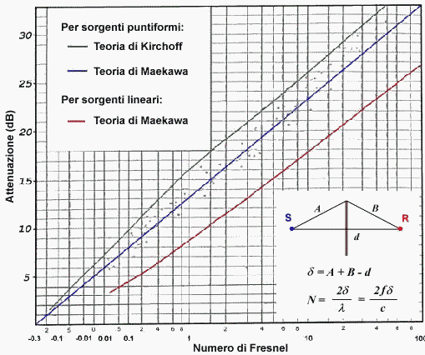
Propogazione in campo libero con barriera
 |  |  | diffratto |  |  | Maekawa
 | S | A | heff | B | R | Kirchoff
 |  |  | r = d
 |  | r1 | r2

Numero di FRESNEL N = 2*f*d/c
r = | 10 | m
r1 = | 4 | m | A = | 4.1761226036 | m
r2 = | 6 | m | B = | 6.1188234163 | m
heff = | 1.2 | m | Delta = | 0.29494601988 | m
c0 = | 340 | m/s
f = | 500 | Hz
N = | 0.86748829375 |  | Delta L = | 12.6 | dB
DLd = 10 log (3+20 N) |  |  | Delta L = | 13.1 | dB

Estensione a sorgente a banda larga
Rumore di un compressore (condizionatore)
Spettro in ottave
f (Hz) | 125 | 250 | 500 | 1000 | 2000 | 4000 | LIN | A
Lp (dB) | 76 | 72 | 70 | 65 | 64 | 60 | 78.6 |  | Delta L-A = 6 dB
Curva A | -16.1 | -8.6 | -3.2 | 0 | 1.2 | 1
Lp (dBA) | 59.9 | 63.4 | 66.8 | 65 | 65.2 | 61 |  | 72.0
Installo la barriera
N(f) | 0.21687207344 | 0.43374414688 | 0.86748829375 | 1.7349765875 | 3.469953175 | 6.93990635
Delta L | 8.6554464987 | 10.672525346 | 13.08559417 | 15.763359561 | 18.597329485 | 21.516704943
Lp (dB) c.b. | 67.344553501 | 61.327474654 | 56.91440583 | 49.236640439 | 45.402670515 | 38.483295057 | 68.7
Lp (dBA) c.b. | 51.244553501 | 52.727474654 | 53.71440583 | 49.236640439 | 46.602670515 | 39.483295057 |  | 58.4 | Delta L-A = 10 dB
Attenuazione barriera
 |  |  |  |  |  |  |  | Riduzione: | 14 | dBA

